data_2_form
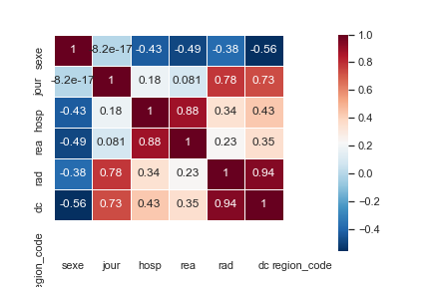
Tableau de bord : quelques paramètres |  |  |  |  | Coefficient de corrélation de Pearson
 | Hospitalisation (nb/jour) | réanimation (nb/jour) | retour à domicile (nb/jour) | décés (nb/jour)
Moyenne
Ecart-type
Médiane
Min
Max

data_2_graph
Nombre de personnes par catégorie

data_2_indicateurs
